RD-001
Reporte de Defecto (False)

ID: | CP Asociado: | Estado: | Prioridad: |  | Severidad:
RD-001 | TC-007/HU-002 | Abierto | Alta |  | Alta

Fecha: |  | Reportado por: |  | Asiganado a: |  | Ambiente:
10/07/2026 |  | Manuel |  | Luis |  | Testing version: 1 Windows 10

Titulo: El título modificado no se guarda automáticamente al hacer clic fuera del editor o al cerrar la tarjeta con la "X"

Descripción: Al hacer clic fuera del modal de edición o cerrarlo mediante la "X" el título no se guarda y se pierde el contenido

Precondición: Tener una tarjeta previamente creada Pasos: 1- Hacer clic sobre una tarjeta existente para abrir el modal de edición 2- Editar el título ingresando un título válido 3- Hacer clic fuera del modal de edición o al cerrar la tarjeta con la "X"

Resultado esperado: El título modificado debe guardarse correctamente, mostrandose tanto en el detalle como en la vista principal del tablero

Resultado obtenido: El título no se guarda correctamente, se pierde el contenido editado y el título vuelve al estado original

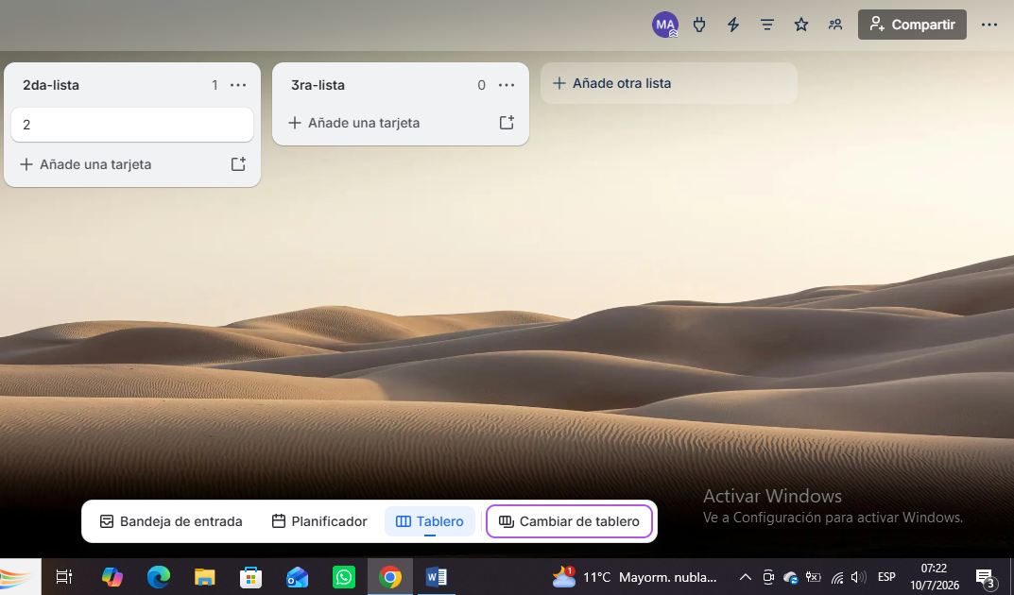 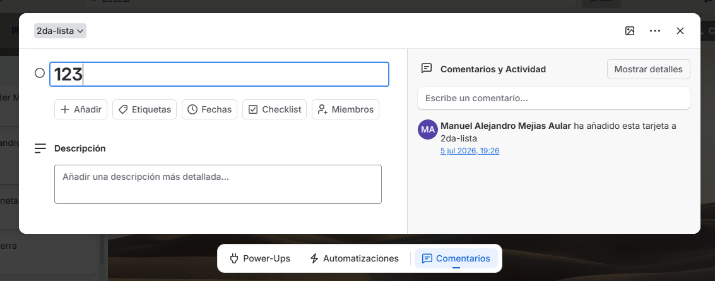 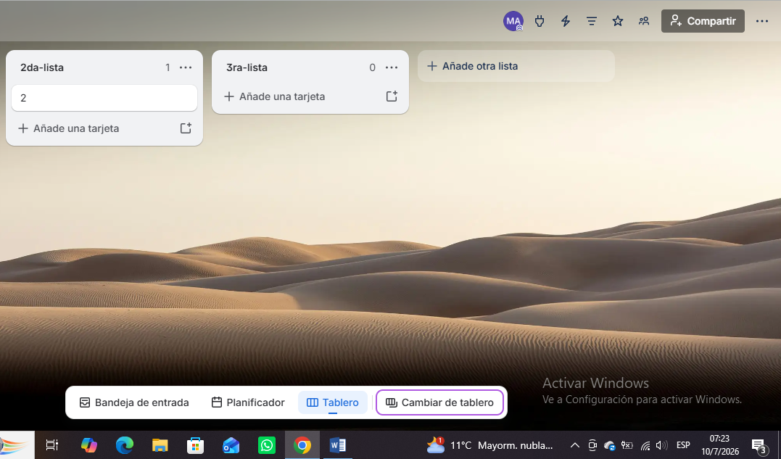 Evidencia:

RD-002
Reporte de Defecto

ID: | CP Asociado: | Estado: | Prioridad: |  | Severidad:
RD-002 | TC-004/HU-001 | Abierto | Alta |  | Alta

Fecha: |  | Reportado por: |  | Asiganado a: |  | Ambiente:
16/09/2026 |  | Manuel |  | Luis |  | Testing version: 1 Windows 10

Titulo: El sistema permite crear tarjetas con título vacío enviando solo string de espacios en blanco con la tecla espaciadora dentro del parámetro "name"

Descripción: Al enviar una solicitud POST para crear una tarjeta donde el parámetro "name" contiene solo espacios en blanco (" "), la API procesa la solicitud con un estado 200 OK en lugar de responder con un error de validación

Precondición: Tener una API Key y Token válidos configurados en el Environment. Contar con una lista creada y un idList válido almacenado en las variables del entorno Pasos: 1- Hacer una petición POST en Postman para crear una tarjeta (/1/cards) 2- Dentro del parámetro "name" dejar solo espacios en blanco con la tecla espaciadora 3- Hacer clic en "Send" para correr la petición

Resultado esperado: Código de respuesta HTTP 400 Bad Request indicando que el título es obligatorio y no puede constar únicamente de espacios en blanco

Resultado obtenido: Código HTTP 200 OK y la tarjeta es creada exitosamente en el backend con un nombre invisible

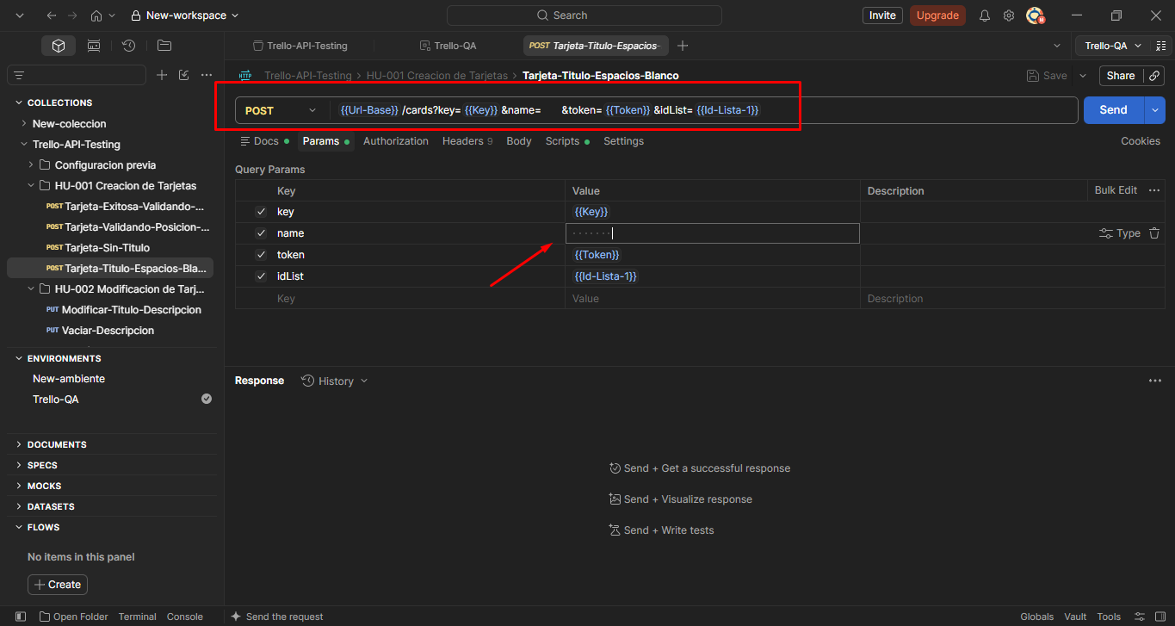 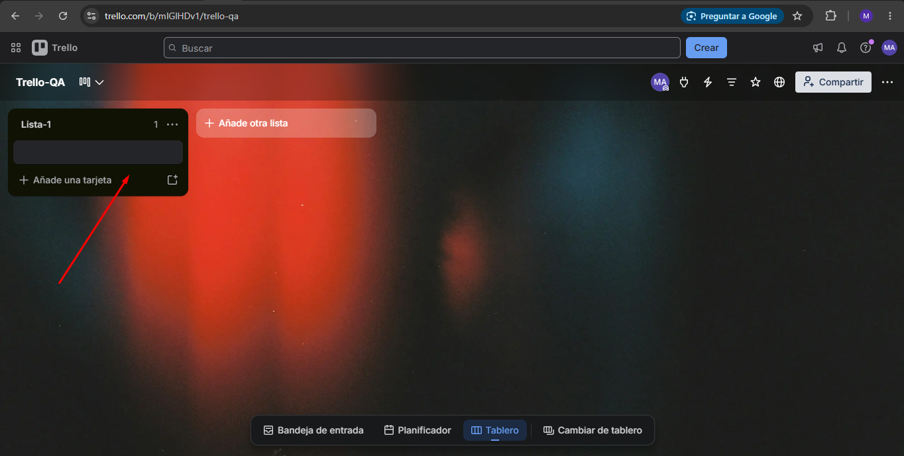 Evidencia:

RD-003
Reporte de Defecto

ID: | CP Asociado: | Estado: | Prioridad: |  | Severidad:
RD-003 | TC-003/HU-001 | Abierto | Alta |  | Alta

Fecha: |  | Reportado por: |  | Asiganado a: |  | Ambiente:
16/09/2026 |  | Manuel |  | Luis |  | Testing version: 1 Windows 10

Titulo: El sistema permite crear tarjetas sin título al omitir el contenido del parámetro "name"

Descripción: Al enviar una solicitud POST para crear una tarjeta enviando el parámetro "name" completamente vacío (""), la API procesa la solicitud con un estado 200 OK y crea la tarjeta en lugar de responder con un error de validación
Precondición: Tener una API Key y Token válidos configurados en el Environment. Contar con una lista creada y un idList válido almacenado en las variables del entorno Pasos: 1- Hacer una petición POST en Postman para crear una tarjeta (/1/cards) 2- Dejar el valor del parámetro "name" completamente vacío 3- Hacer clic en "Send" para correr la petición

Resultado esperado: Código de respuesta HTTP 400 Bad Request indicando que el título es un campo obligatorio

Resultado obtenido: Código HTTP 200 OK y la tarjeta es creada exitosamente en el backend sin título

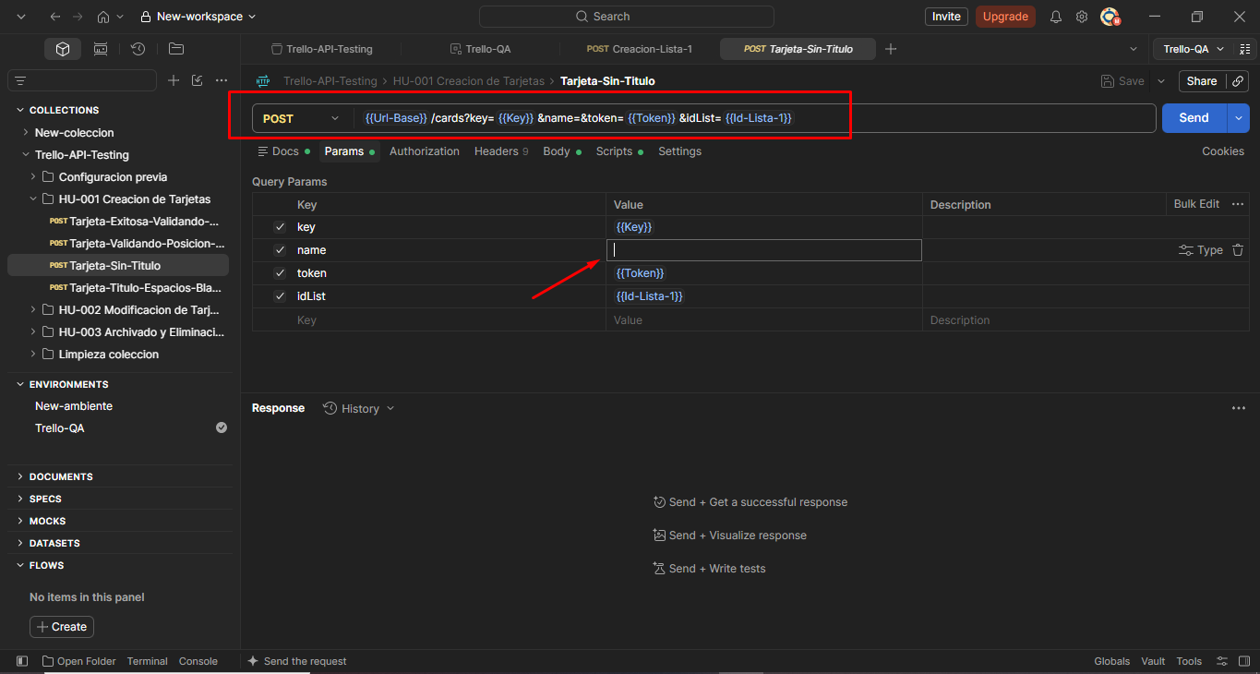  Evidencia:

RD-004
Reporte de Defecto

ID: | CP Asociado: | Estado: | Prioridad: |  | Severidad:
RD-004 | TC-009/HU-002 | Abierto | Media |  | Alta

Fecha: |  | Reportado por: |  | Asiganado a: |  | Ambiente:
16/09/2026 |  | Manuel |  | Luis |  | Testing version: 1 Windows 10

Titulo: El sistema permite editar el título de una tarjeta enviando solo string de espacios en blanco con la tecla espaciadora dentro del parámetro "name"

Descripción: Al enviar una solicitud PUT para actualizar el nombre de una tarjeta existente enviando solo espacios en blanco en el parámetro "name" (" "), la API responde con estado 200 OK y actualiza la tarjeta con un título invisible
Precondición: Tener una API Key y Token válidos configurados en el Environment. Contar con una tarjeta previamente creada y su Id Pasos: 1- Hacer una petición PUT en Postman para modificar una tarjeta /1/cards/{id} 2- Dentro del parámetro "name" dejar solo espacios en blanco con la tecla espaciadora 3- Hacer clic en "Send" para correr la petición

Resultado esperado: Código de respuesta HTTP 400 Bad Request rechazando la modificación por no contener un título válido

Resultado obtenido: Código HTTP 200 OK y el título de la tarjeta es actualizado a un espacio en blanco (título invisible)

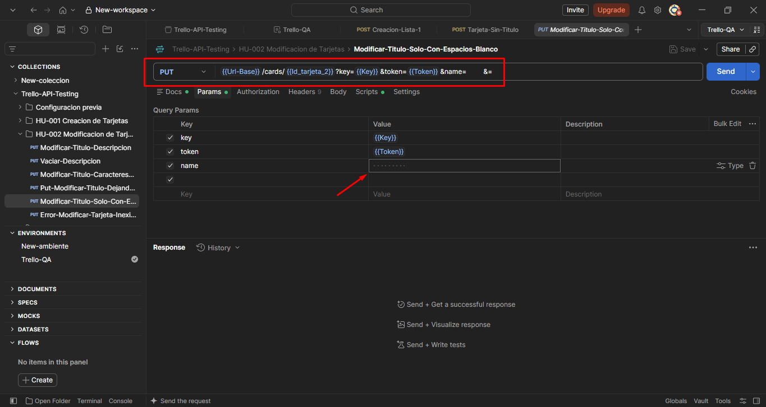 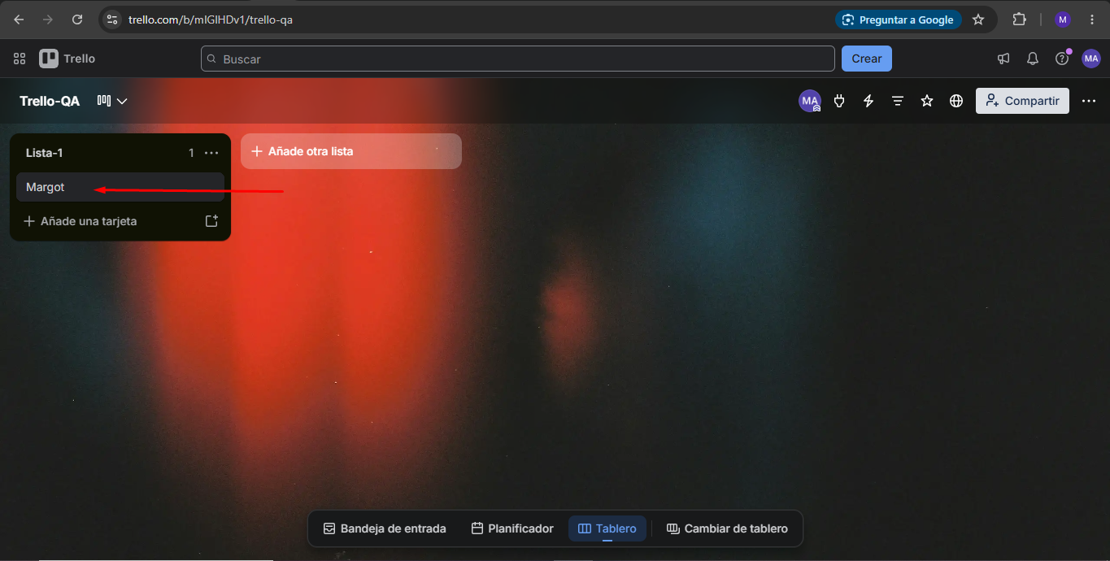  Evidencia:

RD-005
Reporte de Defecto

ID: | CP Asociado: | Estado: | Prioridad: |  | Severidad:
RD-005 | TC-004/HU-002 | Abierto | Media |  | Alta

Fecha: |  | Reportado por: |  | Asiganado a: |  | Ambiente:
16/09/2026 |  | Manuel |  | Luis |  | Testing version: 1 Windows 10

Titulo: El sistema permite editar el título de una tarjeta dejándo completamente vacío el parámetro "name"

Descripción: Al enviar una solicitud PUT para actualizar el nombre de una tarjeta enviando el parámetro "name" vacío (""), la API acepta el cambio devolviendo un estado 200 OK en lugar de validar que la tarjeta requiere un nombre válido
Precondición: Tener una API Key y Token válidos configurados en el Environment. Contar con una tarjeta previamente creada y su Id Pasos: 1- Hacer una petición PUT en Postman para modificar una tarjeta /1/cards/{id} 2- Dejar el valor del parámetro "name" completamente vacío. 3- Hacer clic en "Send" para correr la petición

Resultado esperado: Código de respuesta HTTP 400 Bad Request indicando que el título no se puede dejar vacío y rechazando la petición

Resultado obtenido: Código HTTP 200 OK y el título de la tarjeta es actualizado completamente vacío

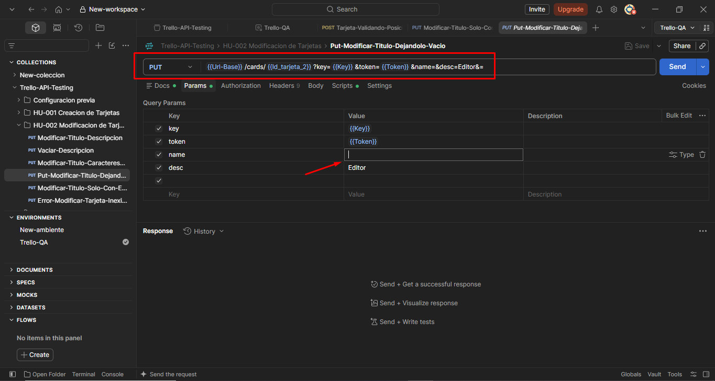  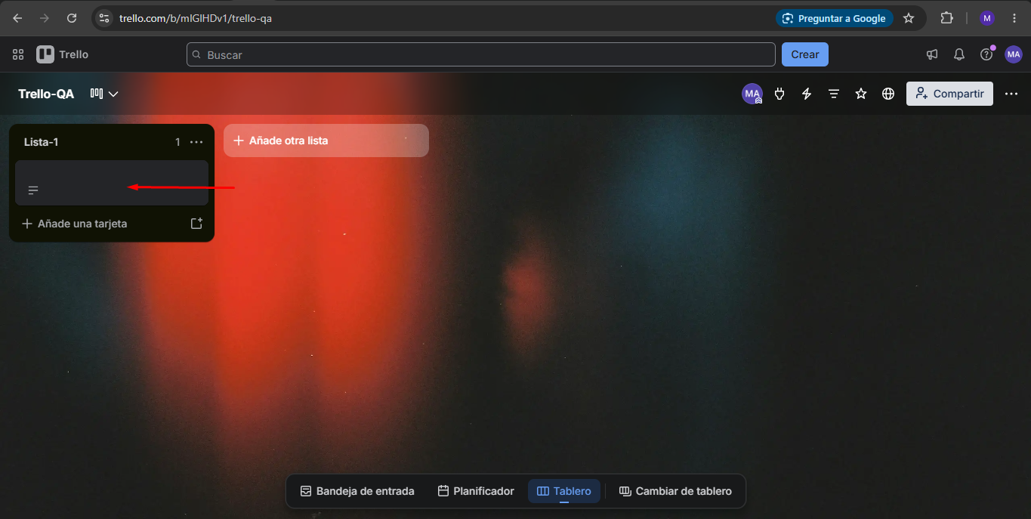 Evidencia:

